Exercicio Rede Social
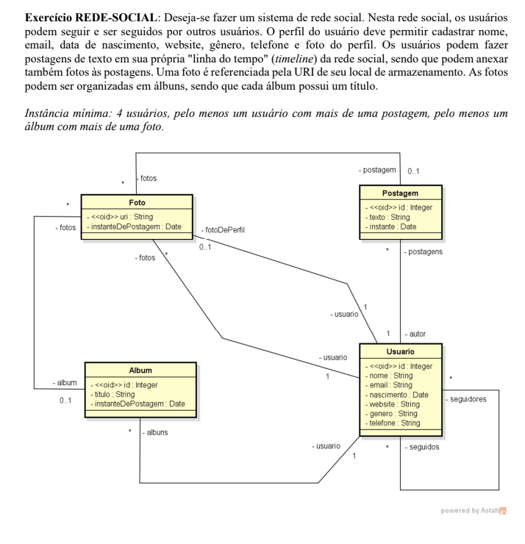
tab_postagem |  |  |  | tab_usuario
id | texto | instante | id_autor | id | nome | email | nascimento | website | genero | telefone | id_foto_perfil
1 | "Postagem de AA" | 2022-05-28 | 1 | 1 | AA | A@A | 2001-01-01 | NULL | m | 11 | null
2 | "postagem de BB" | 2021-11-09 | 2 | 2 | BB | B@B | 2002-02-02 | WWW.SITE | f | 55 | 1
3 | "Postagem de AA 2" | 2022-04-28 | 1 | 3 | CC | C@C | 2002-02-03 | WWW.SITE | t | 44 | 4
 |  |  |  | 4 | DD | D@D | 2002-02-04 | NULL | t | 11 | null

tab_album |  |  |  | tab_foto |  |  |  |  |  | tab_seguidores
id | titulo | instant | id_usuario | url | instant | id_album | id_post | id_usuario |  | id_usuario | id_seguindo
1 | viagem | 2022-05-28 | 1 | 111 | 2021-11-09 | 1 | 1 | 1 |  | 1 | 2
2 | role | 2021-11-09 | 2 | 122 | 2022-04-28 | null | null | null |  | 1 | 3
3 | a | 2022-04-28 | 3 | 133 | 2021-11-09 | 1 | 1 | 1 |  | 2 | 1
 |  |  |  | 144 | 2022-04-28 | 2 | 2 | 2 |  | 2 | 3
 |  |  |  |  |  |  |  |  |  | 1 | 4
 |  |  |  |  |  |  |  |  |  | 3 | 1

Escola
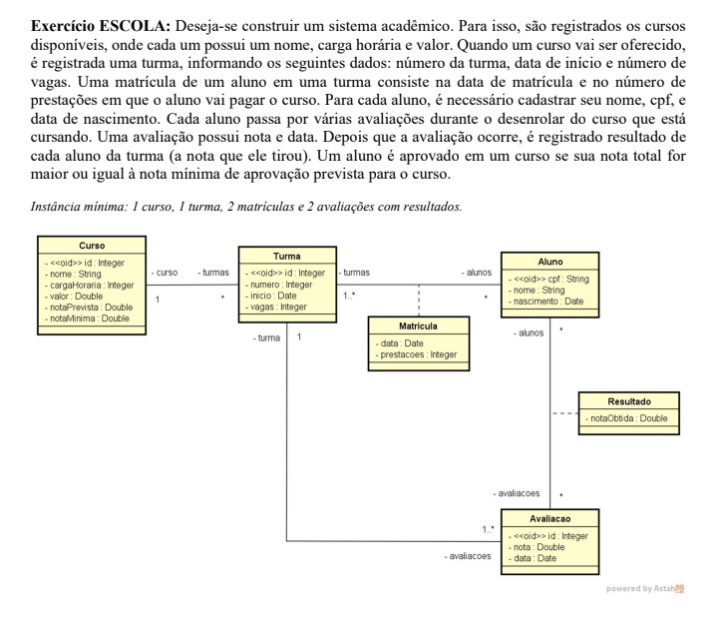
tab_Curso | tab_curso
id, nome, cargaHoraria, valor, notaPrevista,nota Minima | id | nome | cargaHoraria | valor | notaPrevista | notaMinima
 | 1 | HTML_BASICO | 10 | 80 | 100 | 70

tab_turma | tab_turma
id, numero, inicio, vagas, curso_id | id | numero | inicio | Vagas | curso_id
curso_id referencia tab_curso | 1 | 1 | 42988 | 30 | 1
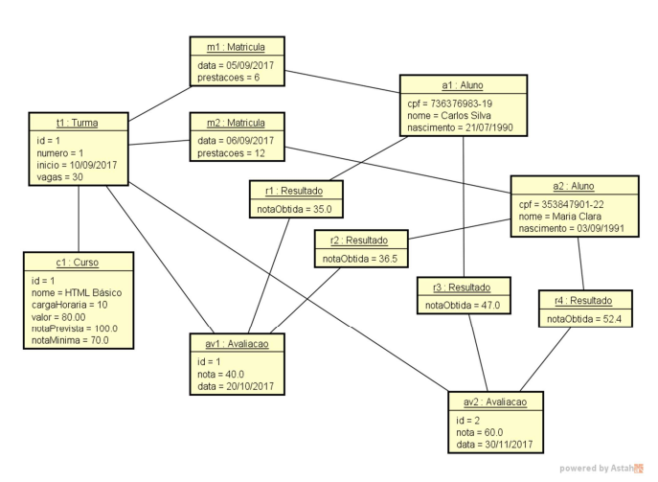
 | tab_aluno
tab_aluno | cpf | nome | nascimento
cpf, nome, nascimento | 736376983-19 | CARLOS SILVA | 1990-07-21
 | 353847901-22 | MARIA CLARA | 1991-09-03
tab_matricula
turma_id , CPF, prestacoes | tab_Matricula
turma_id referencia tab_curso | turma_id | CPF | prestacoes
CPF referencia tab_aluno | 1 | 353847901-22 | 6
 | 1 | 736376983-19 | 12

tab_avaliacao | tab_avaliacao
id, nota, data,turma_id | id | nota | data | curso_id
turma_id referencia tab_turma | 1 | 40 | 2017-10-20 | 1
 | 2 | 60 | 2017-11-30 | 1
tab_resultado
CPF , avaliacao_id, notaObtida | tab_resultado
avaliacao_id referencia tab_avaliacao | CPF | avaliacao_id | notaObtida
CPF referencia tab_aluno | 73637683-19 | 1 | 35
 | 35847901-22 | 1 | 36.5
 | 35847901-22 | 2 | 52.4

Carros
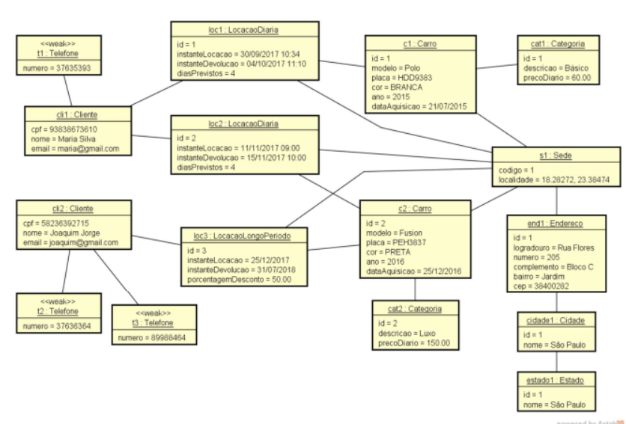
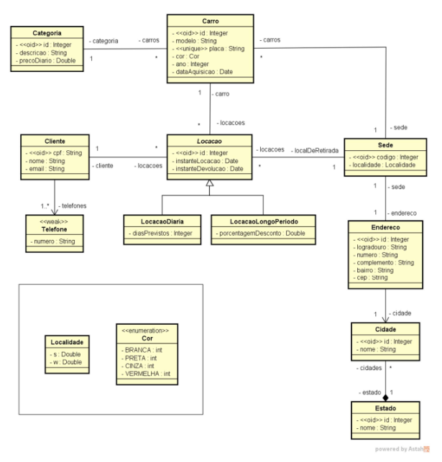
Tb_categoria | tb_categoria
id, descricao, precoDiario | id | descricao | precoDiario
 | 1 | basico | R$ 60.00
 | 2 | luxo | R$ 150.00
tb_carro
id, modelo, placa , cor, ano, dataAquisicao,
id_categoria, id_sede | tb_carro
id_Sede referencia: tb_Sede | id | modelo | placa | cor | ano | dataAquisicao | id_categoria | id_sede
id_categoria referencia: tb_categoria | 1 | polo | HDD 9383 | 0 | 2015 | 2015-07-21 | 1 | 1
 | 2 | fusion | PEH3837 | 1 | 2016 | 2016-12-25 | 2 | 1

tb_sede | tb_sede
codigo, localidade | codigo | endereco_id | local_w | local_s
 | 1 | 1 | 18.28272 | 2338474

tb_endereco | tb_endereco
id, logradouro, numero, complemento | id | logradouro | numero | complement | bairro | cep | cidade_id
bairro, cep, id_cidade, id_sede | 1 | Rua flores | 205 | bloco C | Jardim | 38400282 | 1
id_Sede referencia: tb_Sede
id_cidade referencia: tb_cidade
 | tb_cidade
 | id | nome | id_estado
tb_cidade | 1 | São Paulo | 1
id, nome, id_estado
id_estado referencia tb_estado | tb_estado
 | id | nome
tb_estado | 1 | São Paulo
id, nome
 | tb_locacao
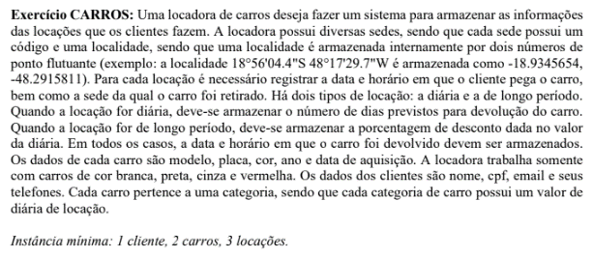
tb_locacao | id | instanteLocacao | instanteDevolucao | tipoLocacao | clienteId | local_retirada | dias_previstos | porcentagemDesconto
id, instanteLocacao, instanteDevolucao, | 1 | 9/30/17 | 10/4/17 | DIARIA | 93838673610 | 1 | 4 | 0.00%
tipoLocacao, cliente_id, localRetirada | 2 | 11/14/2017 09:00 | 11/15/17 | DIARIA | 93838673610 | 1 | 4 | 0.00%
dias_previstos, porcentagemDesconto, | 3 | 2017-12-25 | 2018-07-31 | LONGO_PERIODO | 58236392715 | 1 | 218 | 50.00%
cliente_id referencia tab_cliente, localRetira referencia tb_sede
 | tb_cliente
tb_Cliente | cpf | nome | email
cpf, nome | 93838673610 | maria silva | maria@gmail
 | 58236392715 | joaquim | joaqui@gmail

tb_telefone | tb_telefone
cpf , numero | cliente_id | numero
cpf referencia tab_cliente | 93838673610 | 37635393
 | 58236392715 | 37636364
localidade | 58236392715 | 89988464
s:
w:

cor
branca: 0
preta: 1
cinza: 2
vermelha: 3

